180725Summary
Diplay when scrolled

Summary
20
100
1.1
105
36.6
99
0.4
77
箇所
発電所数
MW
パネル出力
百万kWh 当月発電量実績
% 当月発電予実比較
百万円 当月売電金額
% 当月売電金額予実比較
万kWh 前日発電量実績
% 前日発電量予実比較

 | 発電実績
・Enabled to select 当月 / 先月 N月/N-1月
arrow jump to detailed 発電実績 page

当月 / 先月

(10日) 発電量 日射量
実績 kWh kWh/m2
比較 % %
bar1: 発電量実績 line1：発電量予測
bar2：日射量実績 line2：日射量予測

・Delete Event

 | Portfolio
・Set button to select 件数 or 容量
発電所数 （箇所）/ パネル出力（MW）
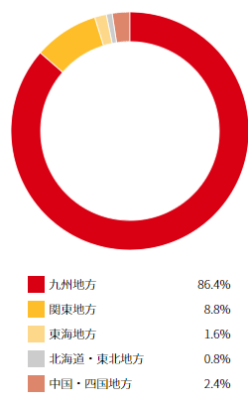
地域

・pie graph with % for each category
・when mouse over, show xx件 or xxMW

パネル出力MW 当月発電予実比較
・arrow here jump to individual project summary page
・percentage here should be colored as a heat map
move the STAR mark to 1st column
favorite on project name

 |  | 信息列数最大为4

180724Energy
Diplay when scrolled
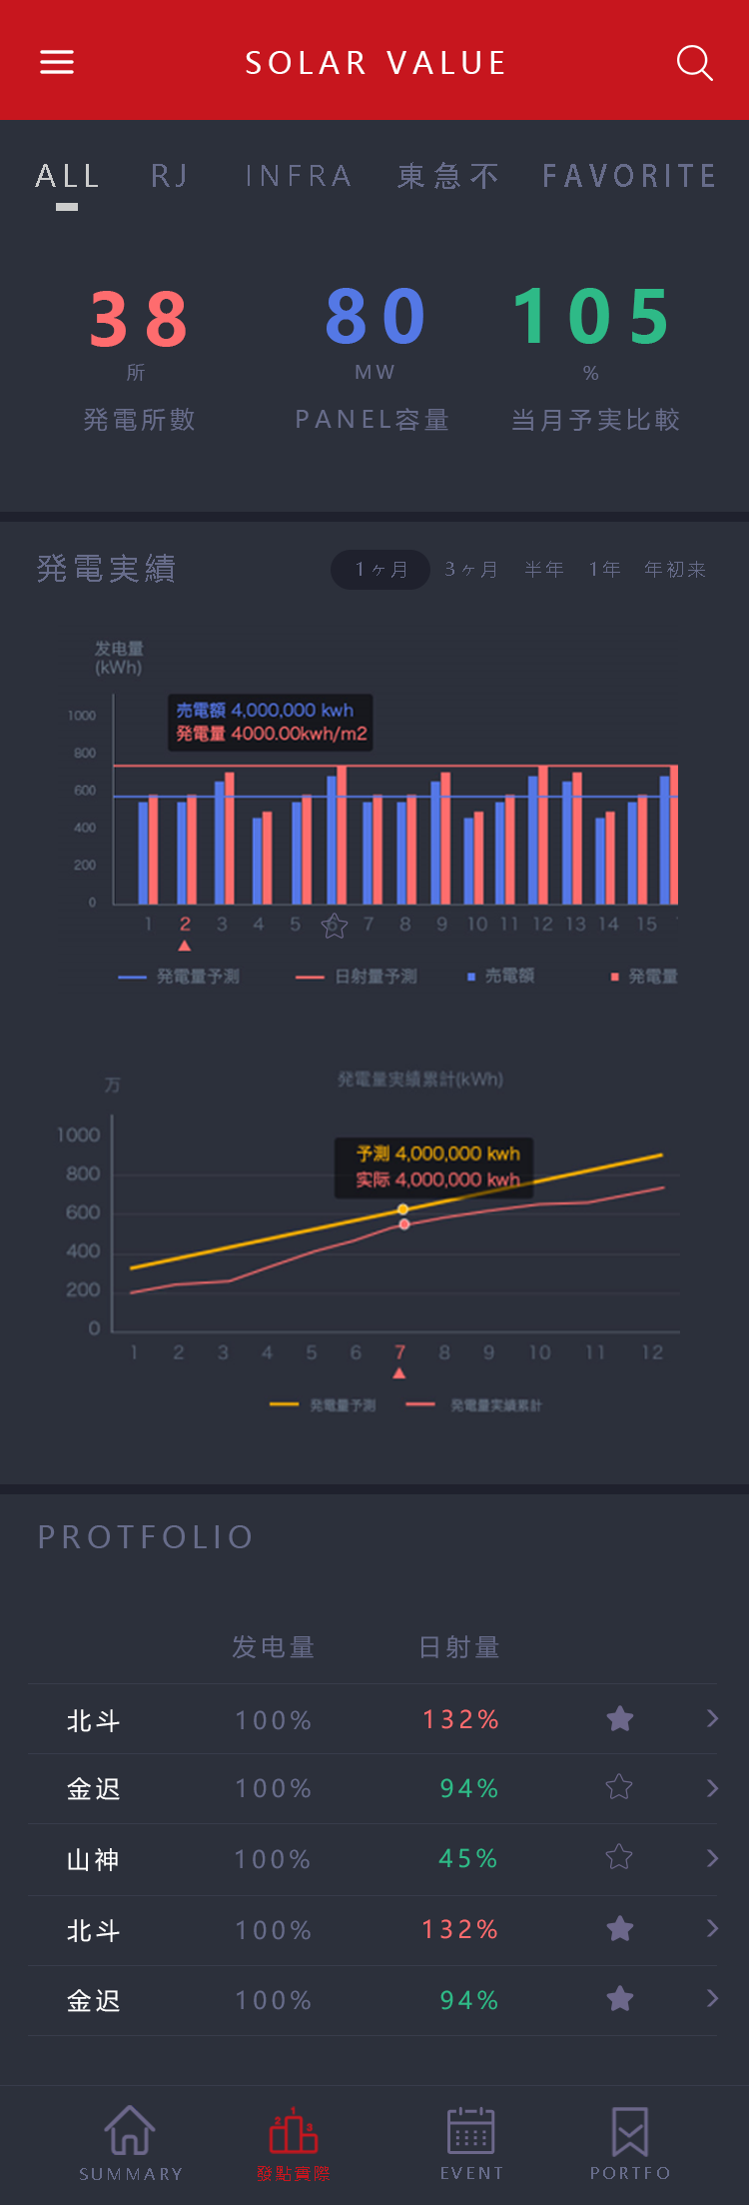
36.6
99
Energy
111
105
36.6
99
0.4
77
百万kWh 当月発電量実績
% 当月発電予実比較
百万円 当月売電金額
% 当月売電金額予実比較
万kWh 前日発電量実績
% 前日発電量予実比較
百万円 前日売電金額
% 前日売電金額予実比較

・Enabled to select timing
・when click 月, enable to select 月 and enable to select any timing such as May5 - June19
・when click 年, enable to select 年 such as 2018, 2019 etc
・It's ok to have a button to select time frame other than 月、年

全体実績
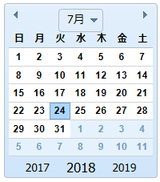
选项 月 / 年/ 任意

(10日) 発電量 日射量
実績 kWh kWh/m2
比較 % %

 |  |  | 图表初始默认为当月 |  | 発電量 | 実績 | 105 | 70 | 80 | 110 | 120 | 95 | 100
 |  |  | 任意期間選択連動 |  |  | 予測 | 100 | 99 | 98 | 97 | 96 | 95 | 94
 |  |  | or be floating menu? |  |  | 発電実績累積 | 105 | 175 | 255 | 365 | 485 | 580 | 680
 |  |  |  |  |  | 発電予測累積 | 100 | 199 | 297 | 394 | 490 | 585 | 679
 |  |  |  |  | 売電額 | 実績 | 3,150 | 2,170 | 2,480 | 3,520 | 3,600 | 3,135 | 3,400
 |  |  |  |  |  | 予測 | 4,000 | 3,960 | 3,920 | 3,880 | 3,840 | 3,800 | 3,760
 |  |  |  |  |  | 売電実績累積 | 3,150 | 5,320 | 7,800 | 11,320 | 14,920 | 18,055 | 21,455
 |  |  |  |  |  | 売電予測累積 | 4,000 | 7,960 | 11,880 | 15,760 | 19,600 | 23,400 | 27,160
 |  |  |  |  |  | Date | 2005 | 2006 | 2007 | 2008 | 2009 | 2010 | 2011

・Need to have a 売電額 graph.
・It can be separate graph or same with 発電量/日射量 graph.

個別実績
选项 月 / 年/ 任意

选项 発電量 / 日射量 / 売電額
・When click 110%, change to display actual figure. All figure change to actual figure. When click actual figure,
percentage will be displayed.
・percentage here should be colored as a heat map
interval need to be defined
 | Portfolio
実績值 予実比較

・arrow here jump to individual project Energy (発電実績) page
or jump by the projects name possible?
we can save horizontal space for other contents

选项 発電量(kWh) / 日射量(kWh/m2) / 売電額(万円)

実績值 予実比較

 |  | PJ1 | 1,000 | 99%
 |  | PJ2 | 1,000,000 | 110%
 |  | PJ3 | 99,999 | 87%
 |  | PJ4 | 123,456 | 51%

180724Portfolio
20
箇所
発電所数
100
MW
パネル出力
4.0
万枚
パネル枚数
Portfolio | Pie Chart
 |  |  |  |  | Change with the filter

発電所数 （箇所）/ パネル出力（MW）
・when click 東北, FIT and other PIE Chart change and display 東北 related result
pie chart can be uesed as filter to update the project list below

 |  | Pie Chart Classification candidate
 |  | COD | OWNER | PV
 |  | te be determined later

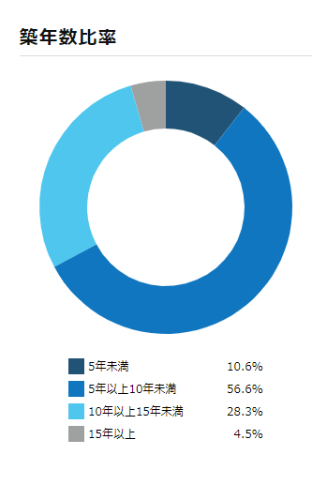

パネル出力MW FIT 円

180724Event
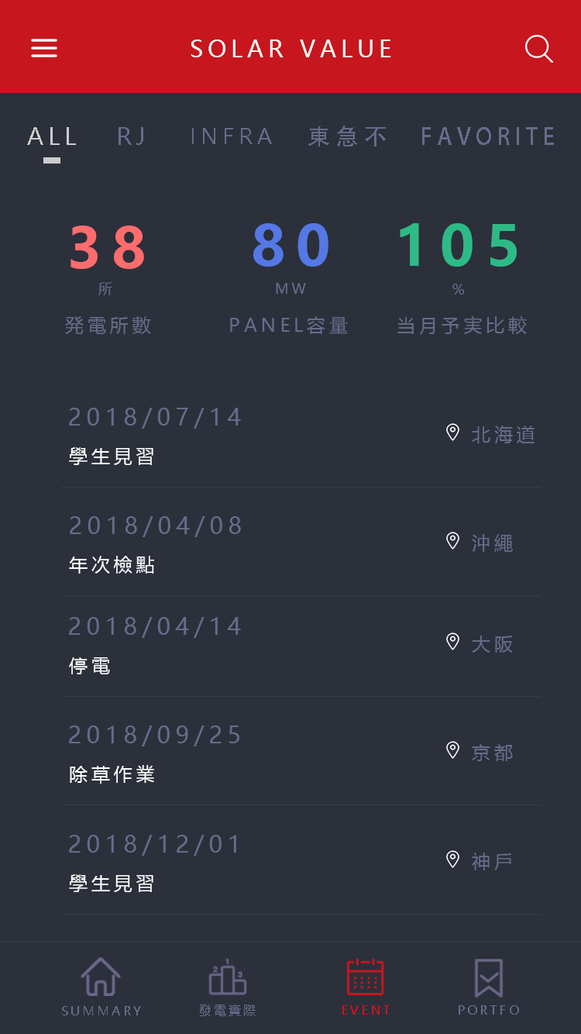

Event

・Delete

予定 / 発生
・Have a 予定 / 発生事象. When click 発生事象, 発生事象 will be displayed.

180724個別Summary
Diplay when scrolled
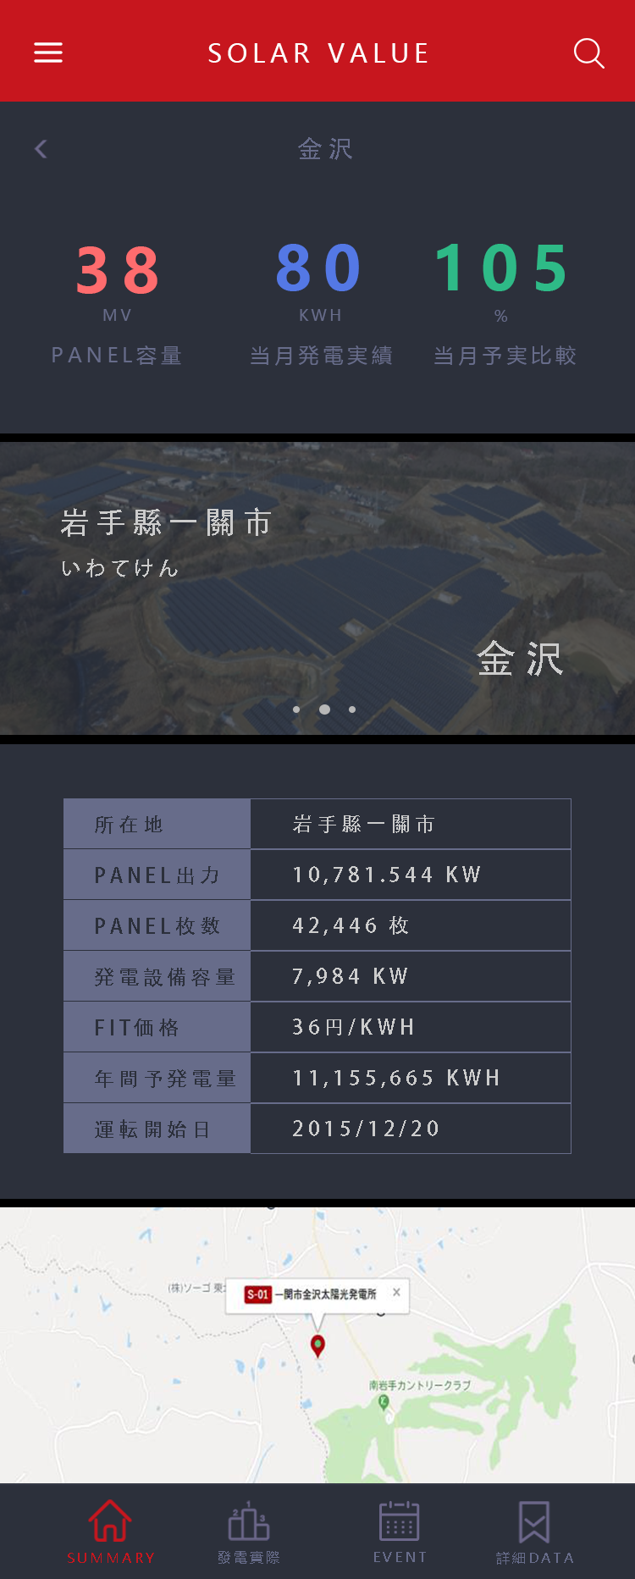
個別Summary

100
1.1
105

% 当月発電予実比較
MW
パネル出力
百万kWh 当月発電量実績

180724個別Energy
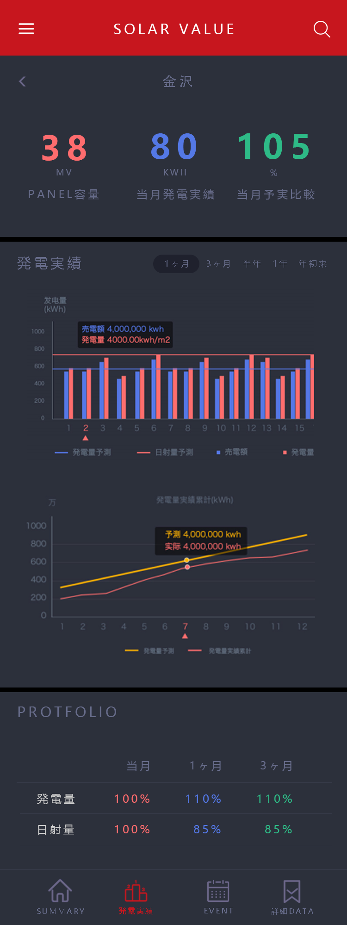
Diplay when scrolled
個別Energy
111
36.6
99
105
36.6
99
0.4
77
百万kWh 当月発電量実績
万kWh 前日発電量実績
% 前日発電量予実比較
% 当月発電予実比較
百万円 当月売電金額
% 当月売電金額予実比較
百万円 前日売電金額
% 前日売電金額予実比較

・Enabled to select timing
・when click 月, enable to select 月 and enable to select any timing such as May5 - June19
・when click 年, enable to select 年 such as 2018, 2019 etc
・It's ok to have a button to select time frame other than 月、年

予実Graph
月 / 年/ 任意

(10日) 発電量 日射量
実績 kWh kWh/m2
比較 % %

 | 图表初始默认为当月
 | 任意期間選択連動

予実比較表
选项 月 / 年/ 任意

実績值 予測値 予実比較
・Need to have a 売電額 besides 発電量, 日射量.
・Need to have a 月 or 年 button that is same with Summary.
・When click 110%, change to display actual figure. All figure change to actual figure. When click actual figure,
percentage will be displayed.

発電量
日射量
売電額

月次推移

N月 N-1月 N-2月
発電量
日射量
売電額

180725個別詳細data
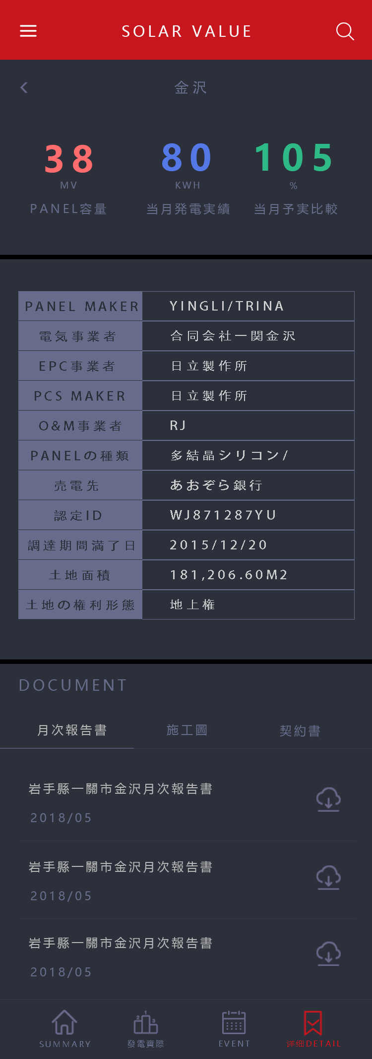

Delete Big Tab
個別詳細data

Need to have 個別Summary Data as well

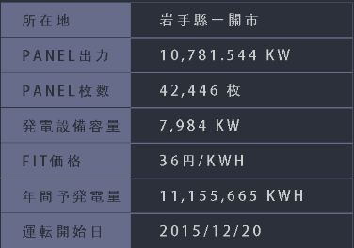

 | change icon to something that relevent to Detailed Data or Database

